DIAGRAMA
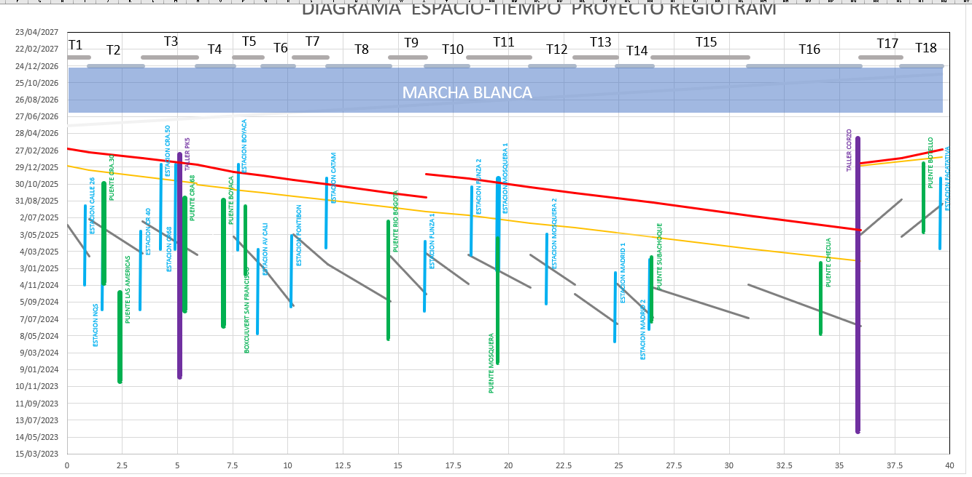
 | VIA FERREA 2 |  | VIA FERREA 3 |  | VIA FERREA 1 |  | VIA FERREA 4 |  | VIA FERREA 5 |  | VIA FERREA 6 |  | VIA FERREA 7 |  | VIA FERREA 8 |  | VIA FERREA 9 |  | VIA FERREA 10 |  | VIA FERREA 11 |  | VIA FERREA 12
0.994 | 12/11/2025 | 3.42 | 11/19/2025 | 0 | 12/20/2025 | 5.887 | 10/22/2025 | 7.558 | 9/20/2025 | 8.86 | 9/9/2025 | 10.26 | 8/28/2025 | 11.8 | 8/13/2025 | 14.64 | 7/19/2025 | 16.26 | 7/5/2025 | 18.18 | 6/17/2025 | 20.98 | 5/23/2025
3.42 | 11/19/2025 | 5.887 | 10/27/2025 | 0.994 | 12/11/2025 | 7.558 | 10/7/2025 | 8.86 | 9/9/2025 | 10.26 | 8/28/2025 | 11.8 | 8/13/2025 | 14.64 | 7/19/2025 | 16.26 | 7/5/2025 | 18.18 | 6/17/2025 | 20.98 | 5/23/2025 | 23 | 5/6/2025
 |  |  |  |  |  |  |  |  | 9/9/2025

MOVIMIENTO DE TIERRAS | SOLDADURA RIELES | INSTALACION CABLE CATENARIA |  |  | ESTACIONES

PUENTES | TALLERES | MARCHA BLANCA | T = | TRAMO DE EJECUCION

MOV TIERRAS
 | VIA FERREA 5 |  | MOV TIERRA 1 |  | MOV TIERRA 2 |  | MOV TIERRA 3 |  | MOV TIERRA 4 |  | MOV TIERRA 5 |  | MOV TIERRA 6 |  | MOV TIERRA 7 |  | MOV TIERRA 8 |  | MOV TIERRA 9 |  | MOV TIERRA 10 |  | MOV TIERRA 11
7.558 | 9/20/2025 | 0 | 6/5/2025 | 0.994 | 6/27/2025 | 3.42 | 6/14/2025 | 5.887 | 6/14/2025 | 7.558 | 4/25/2025 | 8.86 | 1/8/2025 | 10.26 | 4/21/2025 | 11.8 | 1/7/2025 | 14.64 | 2/14/2025 | 16.26 | 2/25/2025 | 18.18 | 2/15/2025
8.86 | 9/9/2025 | 0.994 | 2/14/2025 | 3.42 | 2/25/2025 | 5.887 | 2/15/2025 | 7.558 | 2/6/2025 | 8.86 | 1/8/2025 | 10.26 | 8/22/2024 | 11.8 | 1/7/2025 | 14.64 | 9/7/2024 | 16.26 | 10/4/2024 | 18.18 | 11/9/2024 | 20.98 | 10/22/2024
 | 9/9/2025 |  |  |  |  |  |  |  | 2/6/2025

FRENTE 1 (TR 16-TR 12- TR 4) | FRENTE 3 ( TR 14- TR 10- TR 2) | FRENTE 5 ( TR 8- TR 7- TR 17)

FRENTE 2 (TR 15- TR 11- TR 3) | FRENTE 4 (TR 13- TR 9- TR 1) | FRENTE 6 (TR 6- TR 5- TR 18)

VIA FERREA
 | VIA FERREA 2 |  | VIA FERREA 3 |  | VIA FERREA 1 |  | VIA FERREA 4 |  | VIA FERREA 5 |  | VIA FERREA 6 |  | VIA FERREA 7 |  | VIA FERREA 8 |  | VIA FERREA 9 |  | VIA FERREA 10 |  | VIA FERREA 11 |  | VIA FERREA 12
0.994 | 12/11/2025 | 3.42 | 11/19/2025 | 0 | 12/20/2025 | 5.887 | 10/22/2025 | 7.558 | 9/20/2025 | 8.86 | 9/9/2025 | 10.26 | 8/28/2025 | 11.8 | 8/13/2025 | 14.64 | 7/19/2025 | 16.26 | 7/5/2025 | 18.18 | 6/17/2025 | 20.98 | 5/23/2025
3.42 | 11/19/2025 | 5.887 | 10/27/2025 | 0.994 | 12/11/2025 | 7.558 | 10/7/2025 | 8.86 | 9/9/2025 | 10.26 | 8/28/2025 | 11.8 | 8/13/2025 | 14.64 | 7/19/2025 | 16.26 | 7/5/2025 | 18.18 | 6/17/2025 | 20.98 | 5/23/2025 | 23 | 5/6/2025
 |  |  |  |  |  |  |  |  | 9/9/2025

ESTACIONES
 | VIA FERREA 5 |  | MOV TIERRA 4 |  | SISTEMAS FERREOS 1 |  | SISTEMAS FERREOS 2 |  | SISTEMAS FERREOS 3 |  | SISTEMAS FERREOS 4 |  | SISTEMAS FERREOS 5 |  | SISTEMAS FERREOS 6 |  | SISTEMAS FERREOS 7 |  | SISTEMAS FERREOS 8 |  | SISTEMAS FERREOS 9 |  | SISTEMAS FERREOS 10
7.558 | 9/20/2025 | 5.887 | 6/14/2025 | 0 |  | 0.994 |  | 3.42 |  | 5.887 |  | 7.558 |  | 8.86 |  | 10.26 |  | 11.8 |  | 14.64 |  | 16.26
8.86 | 9/9/2025 | 7.558 | 2/6/2025 | 0.994 |  | 3.42 |  | 5.887 |  | 7.558 |  | 8.86 |  | 10.26 |  | 11.8 |  | 14.64 |  | 16.26 |  | 18.18
 | 9/9/2025 |  | 2/6/2025

MOVIMIENTO DE TIERRAS Y DRENAJE | VIA FERREA | INSTALACION CATENARIA |  |  | ESTACIONES

PUENTES | TALLERES | MARCHA BLANCA | T = | TRAMO DE EJECUCION

CABLE CATENARIA
 | VIA FERREA 5 |  | MOV TIERRA 4 |  | SISTEMAS FERREOS 1 |  | SISTEMAS FERREOS 2 |  | SISTEMAS FERREOS 3 |  | SISTEMAS FERREOS 4 |  | SISTEMAS FERREOS 5 |  | SISTEMAS FERREOS 6 |  | SISTEMAS FERREOS 7 |  | SISTEMAS FERREOS 8 |  | SISTEMAS FERREOS 9 |  | SISTEMAS FERREOS 10
7.558 | 9/20/2025 | 5.887 | 6/14/2025 | 0 |  | 0.994 |  | 3.42 |  | 5.887 |  | 7.558 |  | 8.86 |  | 10.26 |  | 11.8 |  | 14.64 |  | 16.26
8.86 | 9/9/2025 | 7.558 | 2/6/2025 | 0.994 |  | 3.42 |  | 5.887 |  | 7.558 |  | 8.86 |  | 10.26 |  | 11.8 |  | 14.64 |  | 16.26 |  | 18.18
 | 9/9/2025 |  | 2/6/2025

